設計
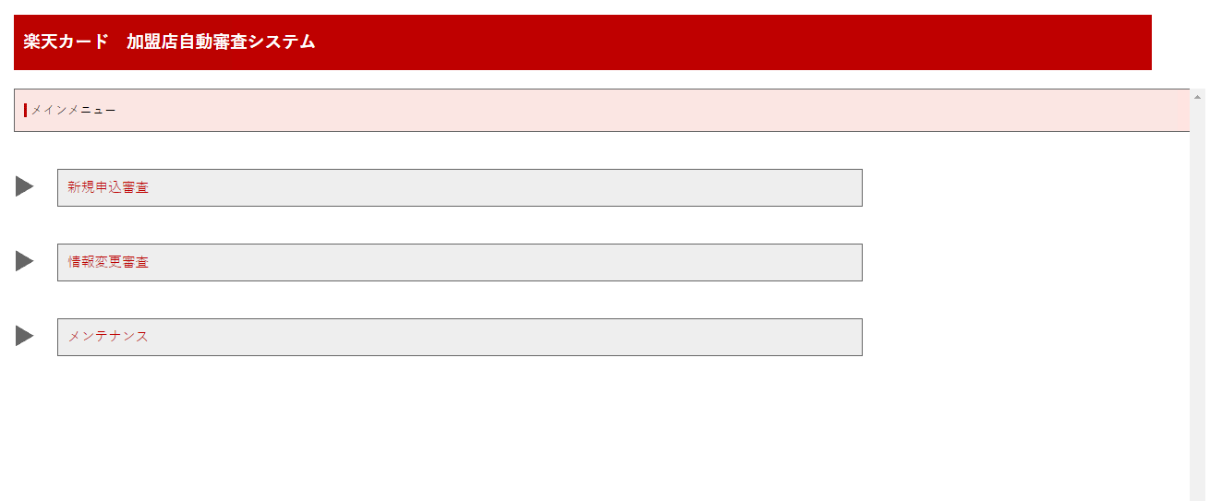
【PRD】
現 | cygnus |  | cygnus認証でKCDOMAINのIDを連携する仕組み |  |  |  |  |  |  |  |  |  |  | PRD | http://172.17.240.47:8080/card-merchant-center/common/login
 |  |  |  |  |  |  |  |  |  |  |  |  |  | STG | http://172.17.241.23:8081/card-merchant-center/common/login

【画面遷移】

 |  | AsIs
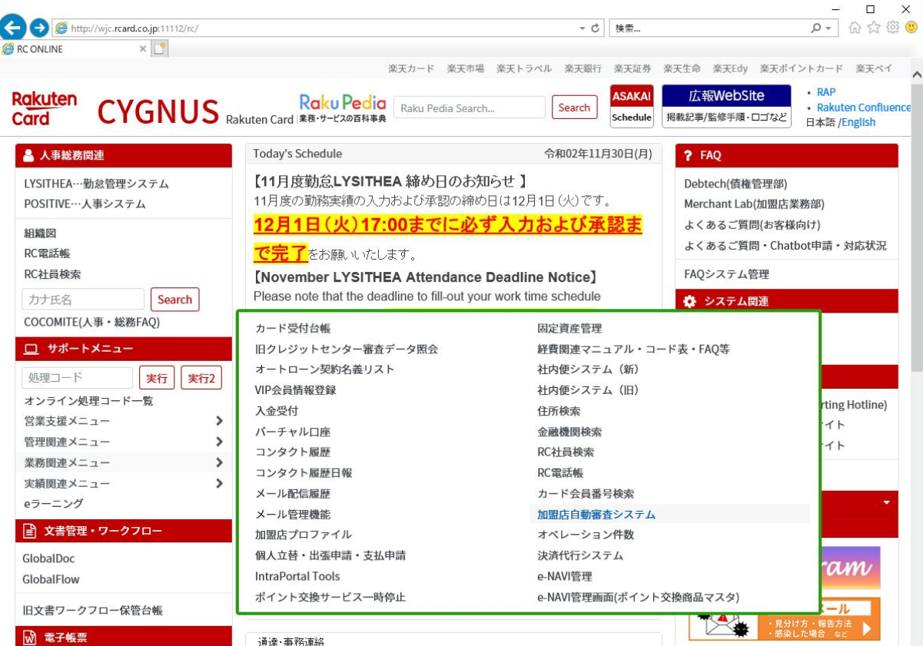

 |  |  |  |  |  |  |  |  |  |  |  |  |  |  |  |  | windows4()

 |  | ToBe

ページ遷移
ログイン成功

認証Token無し

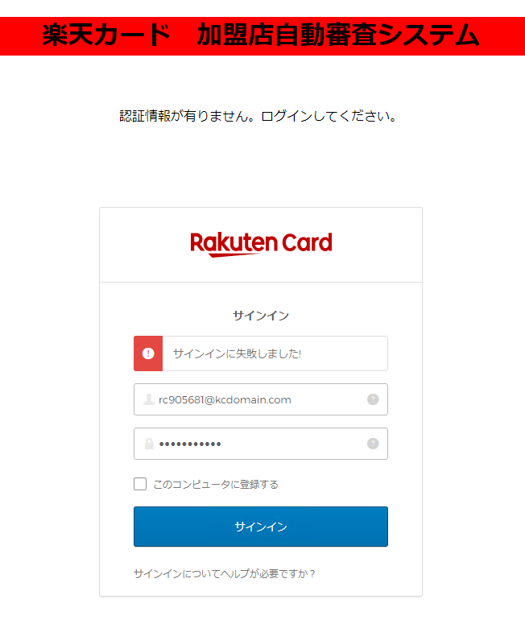

ログイン失敗


認証Tokenあり
ページ遷移

【実装】

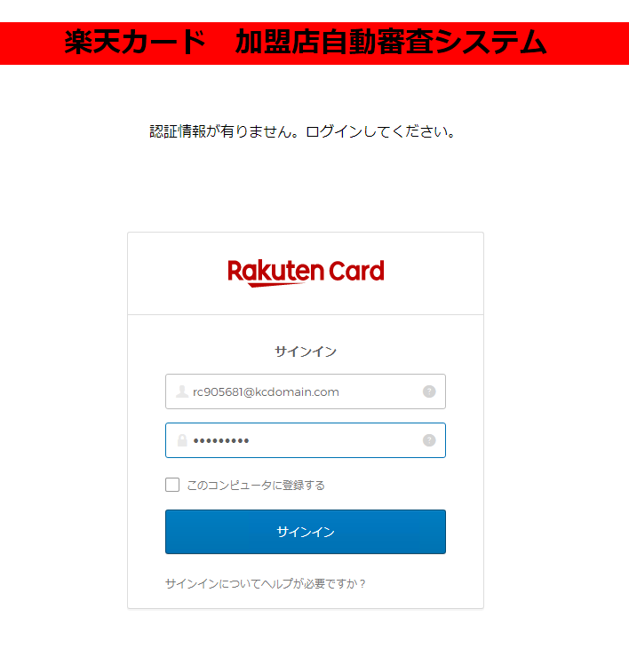

 |  |  |  |  |  | 認証成功時 |  |  |  |  |  |  |  |  | 認証失敗時
 |  |  |  |  |  |  | これを呼び出す |  |  |  |  |  |  |  |  | ログインページ出す

 |  |  | Index.html
 |  |  |  | 認証ページ |  |  |  | POST/GET
 |  |  |  |  | html |  |  |  | 例）GET式
 |  |  |  |  | javascript |  |  |  | http://xxxx.xxxxxx.xxxxx:xxxx/xxxxxxxxx/xxxxxxx/xxxxxx.xhtml&userId=rcxxxxx

 |  |  |  |  |  |  |  | リンクだけ呼出（後はwindows認証を経由しての動きのまま～）
 |  |  |  |  |  |  |  |  | http://172.17.240.47:8080/card-merchant-center/common/login
 |  |  |  |  |  |  |  |  | ・hidden項目として、rcxxxxxxを切り取って設定

 |  |  |  |  |  |  |  | 加盟店審査
 |  |  |  |  |  |  |  |  | index.xhtml |  |  |  | ←使わず
 |  |  |  |  |  |  |  |  |  | ■ | loginBackingBean.init()
 |  |  |  |  |  |  |  |  |  | ■ |  | userId
 |  |  |  |  |  |  |  |  |  | ■ | execute()
 |  |  |  |  |  |  |  |  |  |  |  | urlMap
 |  |  |  |  |  |  |  |  |  |  |  |  | ページ遷移（リダイレクト）

 |  |  |  |  |  |  |  |  |  |  |  |  | 初期ページ（main-menu.xhtml）

